Estadísticas
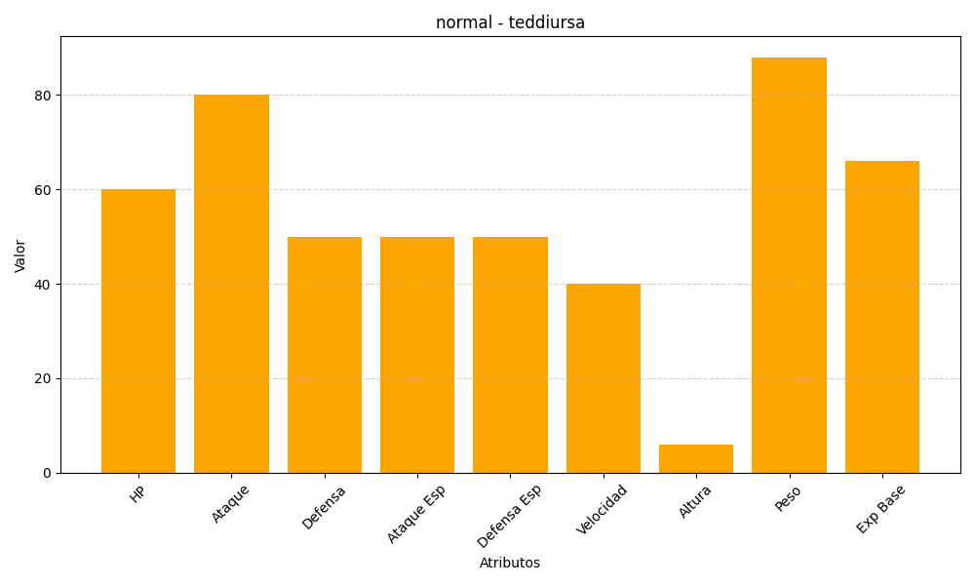
ID | Nombre | Tipo | HP | Ataque | Defensa | Ataque Especial | Defensa Especial | Velocidad | Altura | Peso | Experiencia Base
216 | teddiursa | normal | 60 | 80 | 50 | 50 | 50 | 40 | 6 | 88 | 66

